基本配置
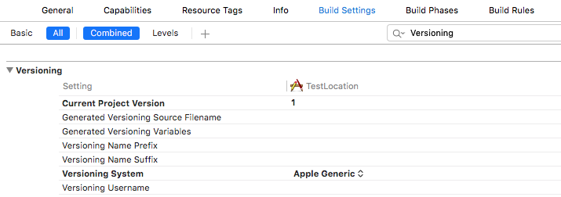
项目相关配置(根据具体的项目要求而定)

1 info.plist(property显示方式)
1.1 app的名称(用户下载到设备上看到的名称)
 | Key:Bundle display name
 | Type:String
 | Value:app名称

1.2 http与https兼容性
 | Key:App Transport Security Settings
 | Type:Dictionary
 | 设置:Allow Arbitrary Loads 为 YES

1.3 可打开所信任的第三方app
 | Key:LSApplicationQueriesSchemes
 | Type:Array
 | 设置:item0 为 第三方应用公布的scheme(如weixin)
 | 设置:item1 为 第三方应用公布的scheme
 | 设置:item3 为 第三方应用公布的scheme
 | …

1.4 可被第三方app打开
 | Key:URL types
 | Type:Array
 | 设置item0中的URL Schemes 中的item0 的值为本app的scheme(如:eminTest)

2 项目辅助配置

2.1 项目编译版本自增(开发用,非应用的发布版本)
 | 1.选择项目->Target->Build Phases-> 左上角的＋ ->New Run Script Phase
 | 2.在新增的Run Script一栏中,输入以下命令
 | xcrun agvtool next-version -all

 | 3.Build Setting -> Versionning
 | 设置"Current Project Version" 的值为1 (自增的起始值,整数,如1）
 | 设置"Versioning System",从下拉项目中选择"Apple Genernic"

BaseApp的使用
1.拷贝BaseApp到任意目录

2 重命名该项目名为具体的项目名(如CheckCenter)
重命名一个项目是一个较繁琐的环节,而且目前Xcode并不支持项目级别的Refactor->Rename
具体步骤如下
2.1 用Xcode打开BaseApp.xcodeproj
2.2 选中项目,左键,输入新的项目名称"CheckCenter"

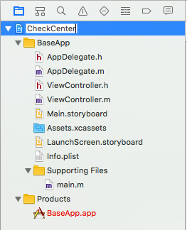

2.3 在弹出的"Rename project content items?"窗口中点击"Rename"

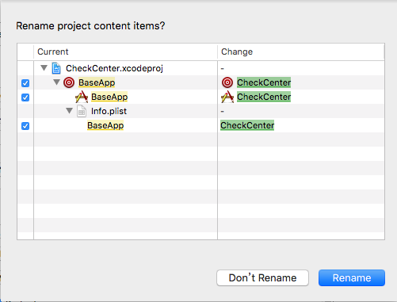

以上的更改之后,编译和运行都不会有问题,只是项目中还存在旧的项目的信息, 如项目文件夹还是"BaseApp"

2.4 更该项目的文件夹为新的项目名称

2.4.1 Xcode中选择"BaseApp" Group(黄色的文件夹)->名称修改为"CheckCenter"，关闭Xcode
2.4.2 在磁盘上找到该项目的储存的位置,并将原来的 BaseApp文件夹(两个)都该为CheckCenter

2.4.3 打开CheckCenter.xcodeproj,此时Xcode显示的项目结构中,基本上所有的项目资源文件都是红色的了
因为这些资源关联的还是原来的BaseApp文件夹,而实际上这个文件夹已经不存在了

 |  | 资源关联还是原来的BaseApp
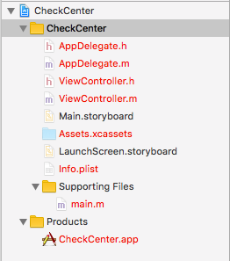
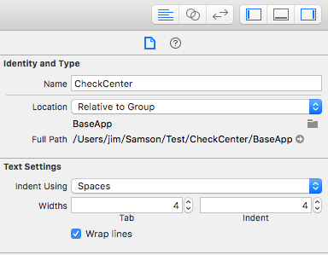

2.4.4 重新关联资源,选择Xcode中黄色的CheckCenter(注意,不是选择项目,而是CheckCenter组)
在右侧的"Identity and Type"中,点击那个小的文件夹图标,在弹出的finder窗口中,选择项目主目录下的CheckCenter文件夹
Xcode的项目目录结构和资源关联正常了

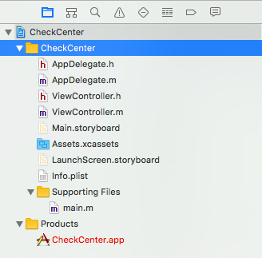

 | 做到了这一步,如果尝试编译项目,会报出异常,找不到Info.plist文件,因为有些软配置还未更改
 | 找到"Build Setting"中的"Packaging",发现info.plist File这一项的值是BaseApp/Info.plist

2.5 配置项目实际的Info.plist文件

 | 修改之前Info.plist还是关联的BaseApp/Info.plist
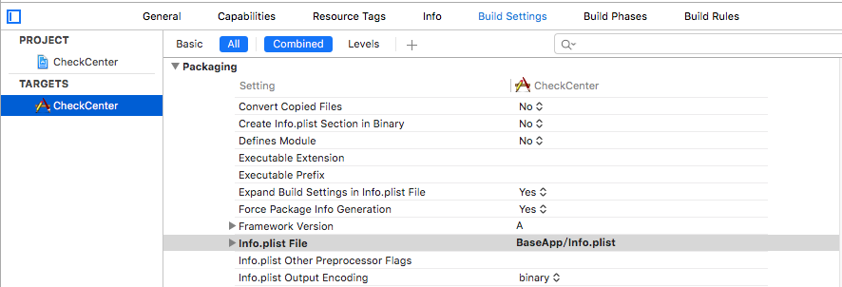

 | 将info.plist File关联的地址修改为CheckCenter/Info.plist
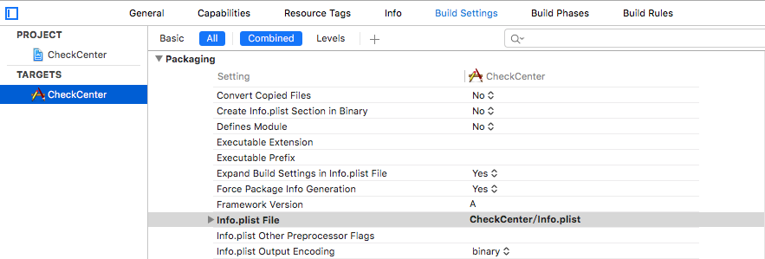

 | 做到这一步,编译和运行基本都没有问题了,不过在具体的文件里面还是存在"BaseApp"一些标示,如注释信息,可以把它们修改干净

2.6 修改Bundle Identifier以及注释信息

 | 搜索整个项目的"BaseApp",逐个改成CheckCenter
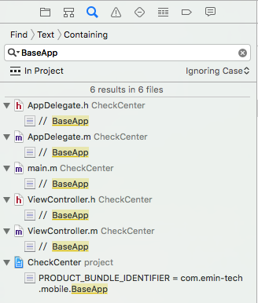

2.7 修改Scheme:单击运行旁边的scheme，在弹出的菜单中选择"Manage Schemes",将"BaseApp"改成"CheckCenter"

 | 未改scheme之前,运行旁边的sheme显示的是BaseApp

 | 选择"Manage Schemes"
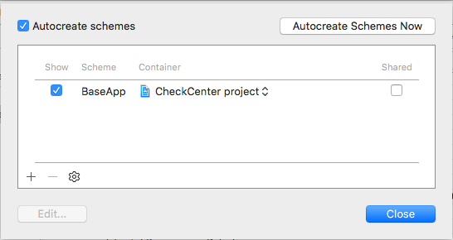

 | 修改scheme
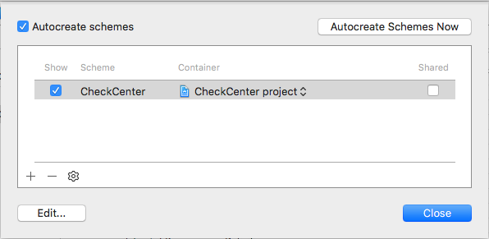

 | 修改之后,显示一致了

2.8 运行确认,一切正常。

